상품제안서
모모카멜 해킹방지 가죽여권케이스 | 상품코드: F08971

 |  |  |  |  |  |  | 02-412-0044 | www.easy1.co.kr
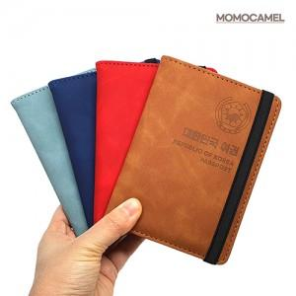

【상세/제작정보】 | * DTF스티커부착(인쇄사이즈 : 4*2cm)

【인쇄/포장옵션】 | DTF스티커 / OPP(비닐)

【공급단가】 | 수량 | 100~ | 500~ | 1,000~ | 2,000~ | 3,000~
*VAT별도 | 단가 | 5,130원 | 4,940원 | 4,750원 | 4,560원 | 4,440원

【상품 URL】 | https://dev.easy1.co.kr:443/src/goods_detail.php?gdno=8971

